画面定義
画面レイアウト
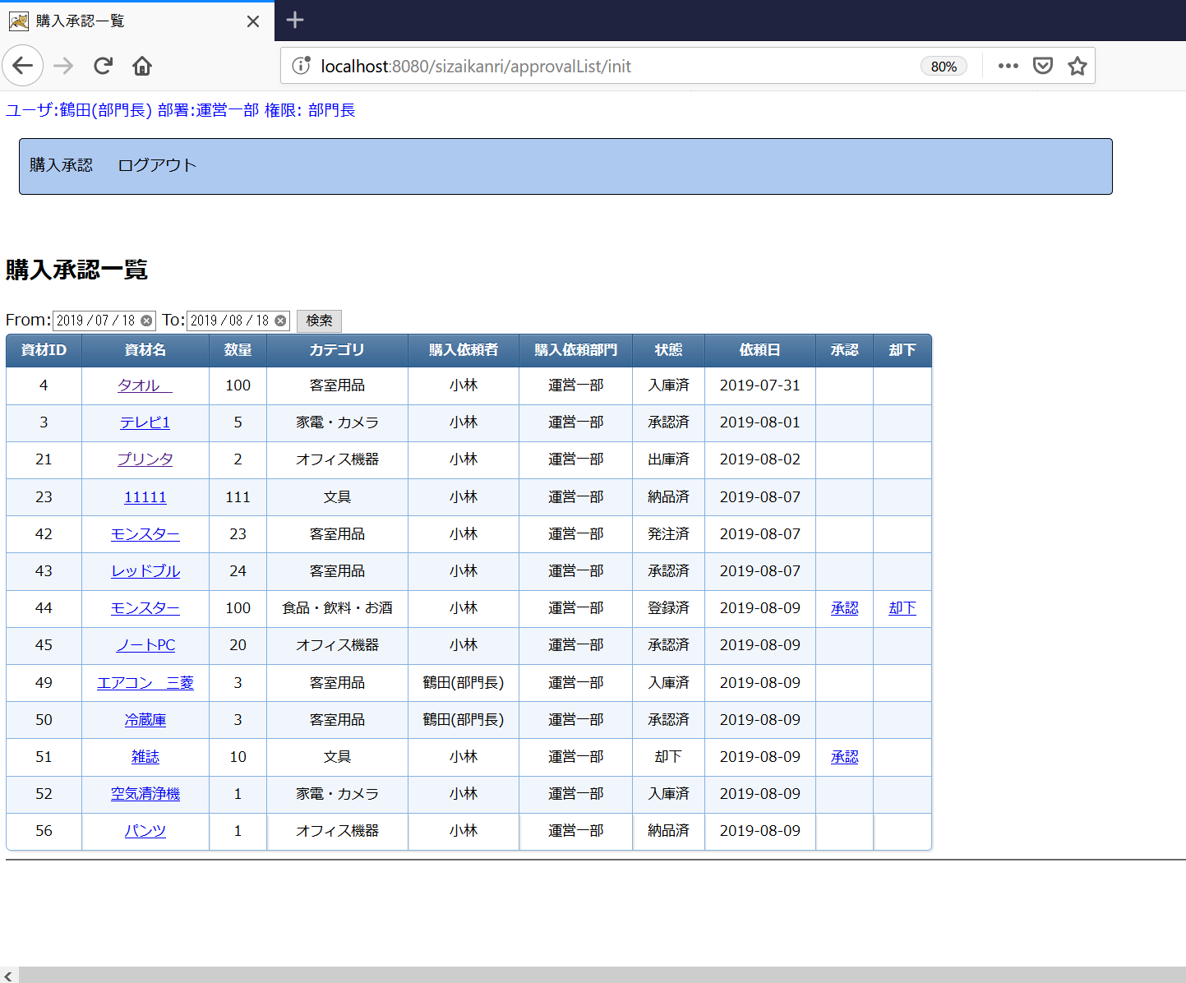

 |  |  |  |  | CSS設定を適用するため、tableのクラスを"outputtable"で設定してください。

JSPファイル

購入依頼一覧画面 |  | /WEB-INF/jsp/approvalList.jsp

画面項目
番号 | 論理名 | I/O | 表示値 value: | 送信値 name: | タイプ | 備考
①検索
1 | 送信フォーム | I | - | - | form | 送信先：期間検索処理 送信対象：画面項目2～4の入力値 送信Method：POST
2 | 開始日付 | I/O | 画面フォーム.開始日付 | 入力値⇒画面フォーム.開始日付 | input type="date"
3 | 終了日付 | I/O | 画面フォーム.終了日付 | 入力値⇒画面フォーム.終了日付 | input type="date"
4 | 検索ボタン | I | "検索" | - | input type="submit"

②資材表示 画面フォーム.資材リストをループして、資材DTOごとに下記を表示する。
5 | 資材ID | O | 資材DTO.資材ID | - | font
6 | 資材名(詳細情報リンク) | I/O | 資材DTO.資材名 | 資材DTO.資材ID⇒（M0005画面）画面フォーム.対象資材ID | リンク(aタグ) | 送信先：M0005購入承認詳細画面 初期表示処理 表示先：当画面のフレームに表示する。 ※target属性を"under"と設定する。
7 | 数量 | O | 資材DTO.数量 | - | font
8 | カテゴリ | O | 資材DTO.カテゴリ名 | - | font
9 | 購入依頼者 | O | 資材DTO.購入依頼者名 | - | font
10 | 購入依頼部門 | O | 資材DTO.購入者部門名 | - | font
11 | 状態 | O | 資材DTO.状態名 | - | font
12 | 依頼日 | O | 資材DTO.購入依頼日 | - | font
13 | 承認リンク | I/O | "承認" | 資材DTO.資材ID⇒画面フォーム.対象資材ID | リンク(aタグ) | ・状態区分が"1"または"3"の場合、リンクを表示する。 送信先：承認処理 ・上記以外の場合、非表示
14 | 却下リンク | I/O | "却下" | 資材DTO.資材ID⇒画面フォーム.対象資材ID | リンク(aタグ) | ・状態区分が"1"の場合、リンクを表示する。 送信先：却下処理 ・上記以外の場合、非表示

※資材リストはNULL、またはサイズが０の場合、上記項目を非表示とする。

③フレーム
15 | 詳細情報表示フレーム | O | - | - | iframe | <iframe name="under" width="100%" height="400" frameborder="no" > </iframe>

